Mitgliedervereine
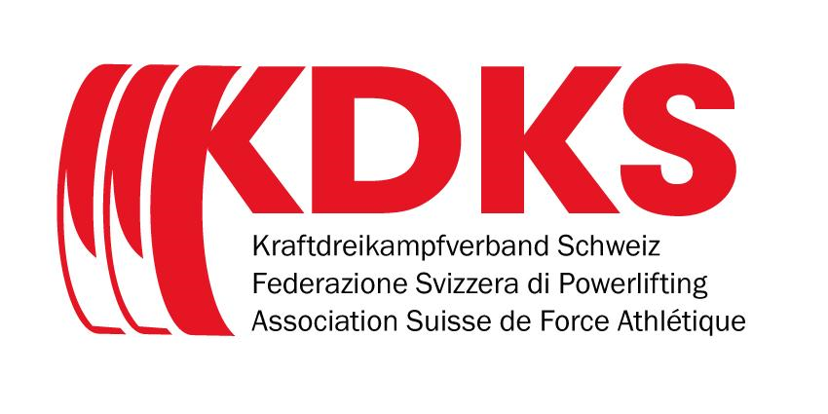 |  | Mitgliedervereine Associations membres

Kanton Canton | Verein | Adresse | E-Mail | Antrag
AG | Suikaika Powerlifting | Suikaika Powerlifting Seilergasse 2B 4800 Zofingen Gheller Alessio +41 79 369 57 03 alessiogheller@bluewin.ch | alessiogheller@bluewin.ch
BE | Kraftsportverein Thun/Berner Oberland | Kraftsportverein Thun/Berner Oberland Gewerbestrasse 15 2. OG, Raum 220 3600 Thun Kunz Marielle +41 78 947 95 08 kraftsportthun@gmx.ch www.kraftsport-thun.ch | marielle.kunz@yahoo.com; kraftsportthun@gmx.ch
BL | Powerlifting Beider Basel | Powerlifting Beider Basel Venedig-Strasse 25a 4142 Münchenstein Ramon Gysin +41 78 721 1287 rg@crossfitbasel.ch www.crossfitbasel.ch | niklas.jaeggi@gmx.ch; rg@crossfitbasel.ch
BS | Schwerathletik Beider Basel | Schwerathletik Beider Basel Jurastr. 21 4053 Basel Brucker Rooven +41 76 379 08 51 info@brucker-training.ch www.strengthlab.ch | info@brucker-training.ch
GE | C.H. Châtelaine Section haltérophilie | Centre Sportif du Lignon C.H. Châtelaine Section haltérophilie 16 place du Lignon 1219 le Lignon Allaman Sébastien +41 77 404 90 54 sebastien.allaman@gmail.com https://www.facebook.com/chc.haltero/ | sebastien.allaman@gmail.com
GE | Geneva Powerlifting | Geneva Powerlifting 8 chemin des champs-nouveaux 1252 Meinier Morand Adrien +41 79 948 86 38 genevapowerlifting@gmail.com | genevapowerlifting@gmail.com
GL | Powerlifting Verein Cross Arena Glarnerland | Powerlifting Verein Cross Arena Glarnerland Mühlhäusern 11 8752 Näfels Feldmann Hubert +41 79 520 46 95 h.feldmann@bluewin.ch | h.feldmann@bluewin.ch
GR | Barbell Club Landquart | Barbell Club Landquart Obermühleweg 11 7302 Landquart Jäggi Patrick +41 79 826 90 08 info@barbellclub.ch www.barbellclub.ch | patrick.jaeggi@gmail.com
LU | Elemental Athletes | Elemental Athletes Bürgenstr 4 6005 Luzern Thoma Tom +41 79 393 5243 tt@elemental-training.ch www.elemental-training.ch | tt@elemental-training.ch
NE | Heroad Suisse | Heroad Suisse Grand rue 40 Code postal 2112 Môtiers Feuvrier Antoine +41 77 457 1883 antoinefeuvrier2@gmail.com | antoinefeuvrier2@gmail.com
SG | Powerlifting Wil | Powerlifting Wil - 9500 Wil Mohler Shane +41 79 690 75 49 s.mohler@aal.aero | s.mohler@aal.aero
SO | Schwerathletik Nordwest | Schwerathletik Nordwest Bühnenstrasse 2 4600 Olten Kohler Julian +41 76 431 49 52 sa.nordwest@gmail.com www.schwerathletik-nordwest.ch | sa.nordwest@gmail.com
TI | Powerlifting Ticino | Powerlifting Ticino Via Alessandro Flemin 6 6500 Bellinzona www.plticino.com Canicattì Stefano s.canicatti@hotmail.com +41 77 498 1348 | ticino@powerlifting.ch , powerlifting.ticino@gmail.com
VD | CLHM- Club lausannois d'haltérophilie et de musculation | CLHM- Club lausannois d'haltérophilie et de musculation Avenue Gindroz 2 1004 Lausanne Bergonzoli Alain 079 477 09 60 info@clhm.ch | info@clhm.ch
VS | Powerlifting Club Sierre | Powerlifting Club Sierre rue des Sablons 15 3960 Sierre Cina Serge +41 78 616 1975 cina@powerlifting.ch www.fit-sierre.ch | cina@powerlifting.ch
VS | Strongman Oberwallis | Strongman Oberwallis Kantonsstrasse 136 3952 Susten Berger Kevin 079 102 19 40 info@samsgym.ch | info@samsgym.ch
ZG | Powerlifting Zug | Powerlifting Zug Knonauerstrasse 54 6330 Cham Aljosha Friedländer +41797786819 powerliftingzug@gmx.ch | powerliftingzug@gmx.ch
ZH | Crossfort Kraftsport | Crossfort Kraftsport Schulweg 14 8706 Meilen Gitonidis Nikos 079 288 37 21 nikos.gitonidis@gmail.com | nikos.gitonidis@gmail.com
ZH | Kraftdreikampf Klub der Sportfreunde | Kraftdreikampf Klub der Sportfreunde Hohlstrasse 506 8048 Zürich Mazzucco Stefano +41 76 536 5574 kraftdreikampf@klubdersportfreunde.ch www.klubdersportfreunde.ch/powerliftingverein | kraftdreikampf@klubdersportfreunde.ch
ZH | Outcast Strength System | Outcast Strength System Alte Affolterstrasse 1 8909 Zwillikon Isaiah Raza +41 76 424 86 16 outcaststrengthsystem@gmail.com www.instagram.com/outcast.strength.system | outcaststrengthsystem@gmail.com
TG | Powerlifting Nordostschweiz | Powerlifting Nordostschweiz Hafenstrasse 50c 8280 Kreuzlingen Sandro Gassner +41 76 360 81 55 https://www.instagram.com/powerlifting_nordostschweiz/ | powerlifting.nordostschweiz@gmail.com

